关系图
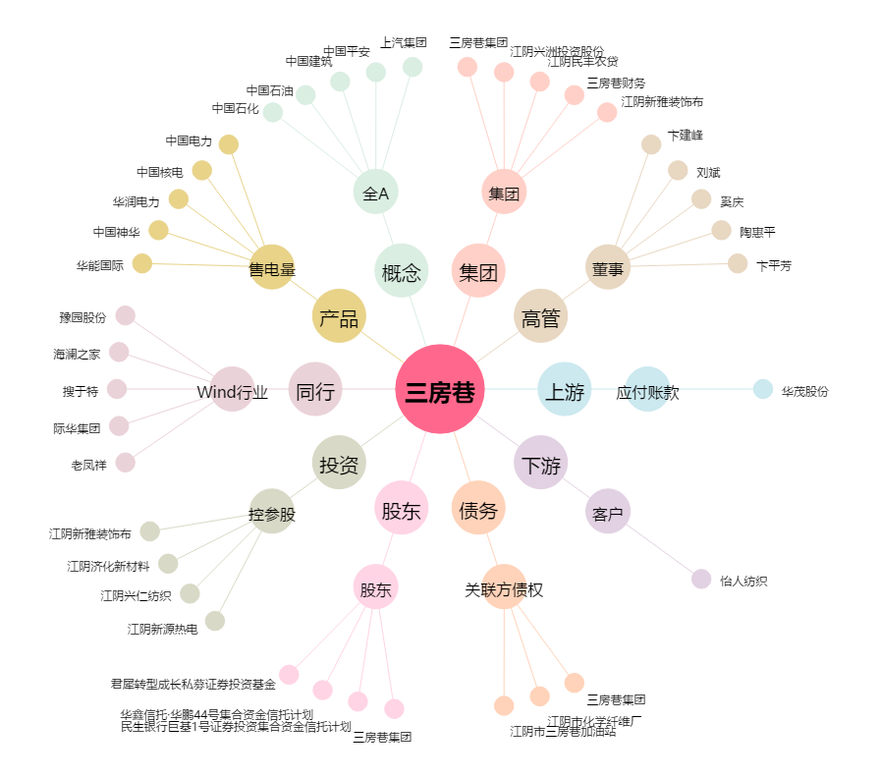
三房巷[600370.SH] - 关系概览图

